calcul
 | Mode d'emploi : remplir les cases jaunes, | vous obtenez les résultats dans les cases bleues plus bas. |  |  |  | L'onglet synthèse à imprimer (bleu) vous permet d'avoir une version propre à présenter à votre responsable

 | CFTC Janvier 2020 |  | A remplir |  | calcul
Date |  |  | 2022-01-21
 |  |  |  |  | Salaires moyens novembre 2020
Données à remplir
 |  | NOM | MARTINS
 |  | PRENOM | Gilberte
 |  | Intitulé et / ou job code du poste occupé : | IAB2
Catégorie Socio-professionnelle (Ouvrier, ATAM ou IC) |  |  | Ouvrier |  |  |  |  | Très performant
Goupe de poste pour les OATAM ou grade pour les IC |  |  | 10 | 1.0 |  |  |  | Performant
 | Quel est votre coefficient (OATAM) ou votre position (IC) |  | 190 | 1.0 |  |  |  | Compétent

 | Indiquez votre Salaire Mensuel de Base Brut (SMB) €/mois |  | 2000 |  |  |  |  | Non Performant
 | Sans les primes fixes ou d'ancienneté |  |  |  |  |  | CFTC Schneider Electric | 1
 | Pour les IC et certains ATAM, Taux de Bonus (STIP) cible (%) |  | 0% |  |  |  |  | 2
Nb d'année(s) dans le poste actuel |  |  | 7 |  |  |  | A vos côtés tout au long de votre carrière | 3

Evaluation 2022 sur la performance 2021 |  | 2022 | Non Performant

Calculs de votre qualification
 |  | Evaluation 2020 : |  | Non Performant
 |  | vous ne semblez pas remplir tous les critères de maîtrise du poste

 | Qualification de maîtrise pour votre groupe de poste ou votre grade |  | 225

 | ==> Votre salaire annuel brut Bonus compris (SAB) - k€/an |  | 24.0 | k€/an

Comparez votre salaire avec le prix de marché du poste (salaire de maîtrise de la quotation)
 | Le salaire médian du marché pour votre groupe de poste ou grade |  | 28.5 | k€/an

 | Ecart salarial dans le poste par rapport au Salaire Médian du Marché |  | -15.8% |  | l'écart significatif (-15,8%) entre votre salaire et le salaire médian du marché de votre poste justifie une augmentation
 | Votre Compa ratio (Rapport entre votre salaire Brut et le salaire de marché) |  | 0.84 |  | Un compa ratio proche de 1 signifie que votre rémunération est proche du salaire du marché

Comparaison avec le salaire moyen de SEI-SEF à une qualification donnée (coefficient ou position)
 | Salaire mensuel moyen SEI-SEF de votre qualification |  | 2,180 | €
 | Le cas échéant Bonus Moyen |  | 0.0%
 | Salaire annuel moyen SEI-SEF pour votre qualification |  | 26 | K€

 | Ecart de votre salaire avec le salaire moyen de votre qualification |  | -8.30% |  | Votre salaire est inférieur au salaire moyen des salariés SEI-SEF à statut et qualification identique -8,3%

Tableaux OATAM
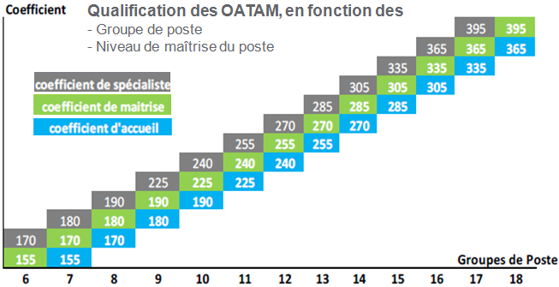

 | Données de salaire SEI-SEF juillet 2021

Salaire mensuel de base brut
(hors prime et bonus)

SEI-SEF - Juillet 2021

